Instruções
1. Selecione a Unidade Gestora

2. Copiar e colar no título 4.2 Análise da Execução das Prioridades da LDO 2019
Item I. Execução LOA - Prioridades LDO
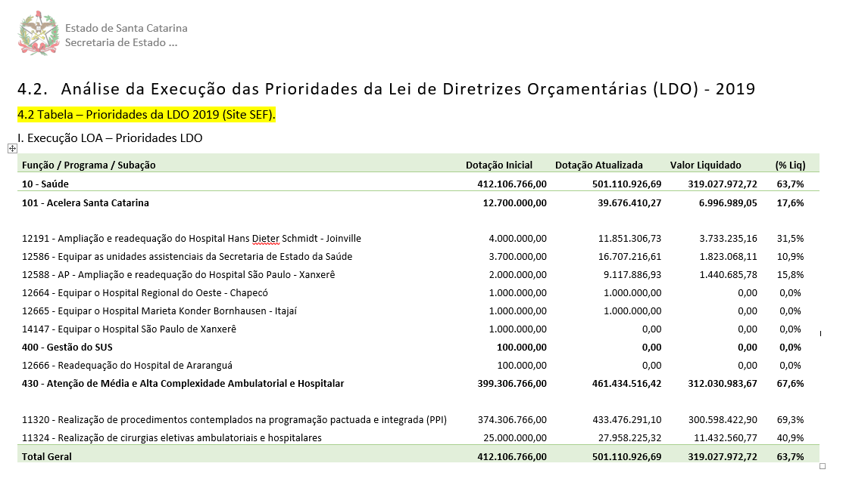

Observação: Se a UG não tiver subações priorizadas na LDO, informar no item "Nada consta.".

